GRAPH2
Évolution de la part des exploitations avec SIQO entre 2010 et 2020, par OTEX

 | Année | Au moins un SIQO | AOC-AOP | IGP | BIO
Grandes cultures | 2010 | 16.9% | 6.0% | 4.3% | 7.9%
 | 2020 | 31.1% | 7.5% | 6.8% | 21.2%
Légumes ou champignons | 2010 | 12.5% | 3.9% | 0.7% | 8.2%
 | 2020 | 28.2% | 3.3% | 1.5% | 24.9%
Horticulture | 2010 | 5.8% | 1.9% | 1.4% | 3.2%
 | 2020 | 16.6% | 2.6% | 2.4% | 13.2%
Viticulture | 2010 | 93.9% | 85.1% | 41.5% | 7.9%
 | 2020 | 94.6% | 87.1% | 53.0% | 19.6%
Cultures fruitières | 2010 | 25.7% | 19.8% | 4.0% | 4.9%
 | 2020 | 50.5% | 27.9% | 13.3% | 25.0%
Bovins | 2010 | 13.1% | 7.4% | 1.3% | 6.8%
 | 2020 | 32.2% | 8.4% | 1.5% | 25.9%
Ovins, caprins | 2010 | 17.8% | 3.3% | 3.0% | 6.1%
 | 2020 | 26.9% | 4.1% | 5.6% | 14.8%
Autres élevages | 2010 | 16.3% | 5.3% | 1.2% | 11.8%
 | 2020 | 33.1% | 2.9% | 1.2% | 30.8%
Polyculture, polyélevage | 2010 | 29.4% | 12.1% | 11.2% | 12.4%
 | 2020 | 48.6% | 12.9% | 19.7% | 30.0%
Exploitations non classées | 2010 | 1.3% | 1.3% | 0.0% | 0.0%
 | 2020 | 12.7% | 0.0% | 4.8% | 9.5%
Ensemble | 2010 | 42.0% | 32.7% | 15.4% | 7.1%
 | 2020 | 55.6% | 37.1% | 23.5% | 21.3%

Champ : Provence Alpes Côte d'Azur, hors structures gérant les pacages collectifs.
Source : Agreste - Recensements agricoles

Ovins, caprins
Au moins un SIQO | 1 | 1
AOC-AOP
IGP
BIO

COMPL1
Bio et usage du numérique: part des exploitations ayant recours à des outils numériques, principales spécialisations, 2020

 | Exploitations BIO | Ensemble des exploitations
Viticulture | 40.825690377 | 22.950564925
Cultures fruitières | 34.316106443 | 24.285383807
Ensemble des spécialisations | 31.792751364 | 23.11491471
Ensemble France métrop. | 41.564335323 | 41.157685252
 | Exploitations BIO | Ensemble des exploitations
Viticulture | 40.8% | 23.0%
Cultures fruitières | 34.3% | 24.3%
Ensemble | 31.8% | 23.1%
Ensemble France métrop. | 41.6% | 41.2%

Champ : Provence Alpes Côte d'Azur, hors structures gérant les pacages collectifs.
Source : Agreste - Recensement agricole 2020

Bio et usage du numérique: part des exploitations ayant recours à des outils numériques de suivi des cultures, principales spécialisations, 2020
 | Exploitations BIO | Ensemble des exploitations
Viticulture | 22.986778243 | 11.375061405
Cultures fruitières | 20.081512605 | 13.817525412
Ensemble des spécialisations | 13.759625877 | 9.6344594595
Ensemble France métrop. | 10.491927022 | 11.120193751
 | Exploitations BIO | Ensemble des exploitations
Viticulture | 23.0% | 11.4%
Cultures fruitières | 20.1% | 13.8%
Ensemble des spécialisations | 13.8% | 9.6%
Ensemble France métrop. | 10.5% | 11.1%

Champ : Provence Alpes Côte d'Azur, hors structures gérant les pacages collectifs.
Source : Agreste - Recensement agricole 2020

COMPL2
Part des exploitions qui font usage de l'irrigation, 2020

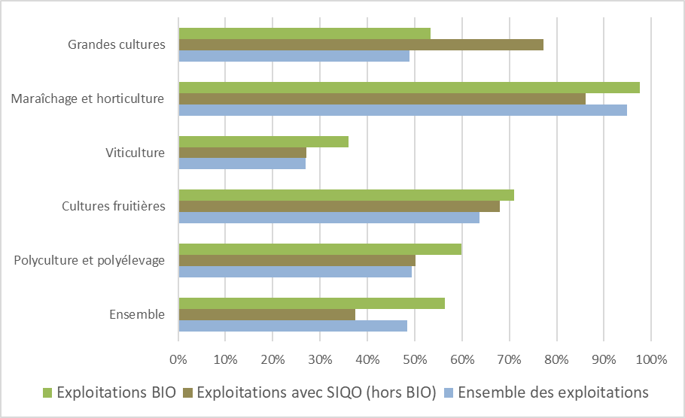
 | Exploitations BIO | Exploitations avec SIQO (hors BIO) | Ensemble des exploitations
Ensemble | 56.3% | 37.5% | 48.5%
Polyculture et polyélevage | 59.9% | 50.2% | 49.4%
Cultures fruitières | 71.0% | 68.0% | 63.7%
Viticulture | 36.1% | 27.1% | 26.9%
Maraîchage et horticulture | 97.5% | 86.1% | 94.9%
Grandes cultures | 53.4% | 77.3% | 48.8%

Champ : Provence Alpes Côte d'Azur, hors structures gérant les pacages collectifs.
Source : Agreste - Recensement agricole 2020

COMP3
Autonomie alimentaire des évelages

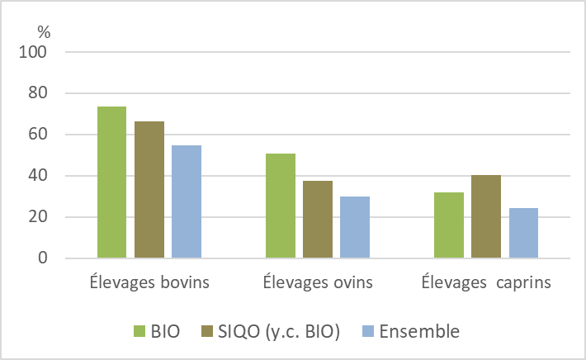
Part des exploitations en autonomie alimentaire (à plus de 75%) en fourrages

 | Élevages bovins | Élevages ovins | Élevages caprins
Ensemble | 82.2 | 84.0 | 71.7
SIQO (y.c. BIO) | 79.6 | 97.3 | 92.1
BIO | 78.9 | 96.2 | 92.4

Champ : Provence Alpes Côte d'Azur, hors structures gérant les pacages collectifs.
Source : Agreste - Recensement agricole 2020

Part des exploitations en autonomie alimentaire (à plus de 75%) en aliments concentrés

 | Élevages bovins | Élevages ovins | Élevages caprins
Ensemble | 54.5 | 29.7 | 24.4
SIQO (y.c. BIO) | 66.1 | 37.5 | 40.3
BIO | 73.5 | 50.9 | 32.1

Champ : Provence Alpes Côte d'Azur, hors structures gérant les pacages collectifs.
Source : Agreste - Recensement agricole 2020

